Sheet1
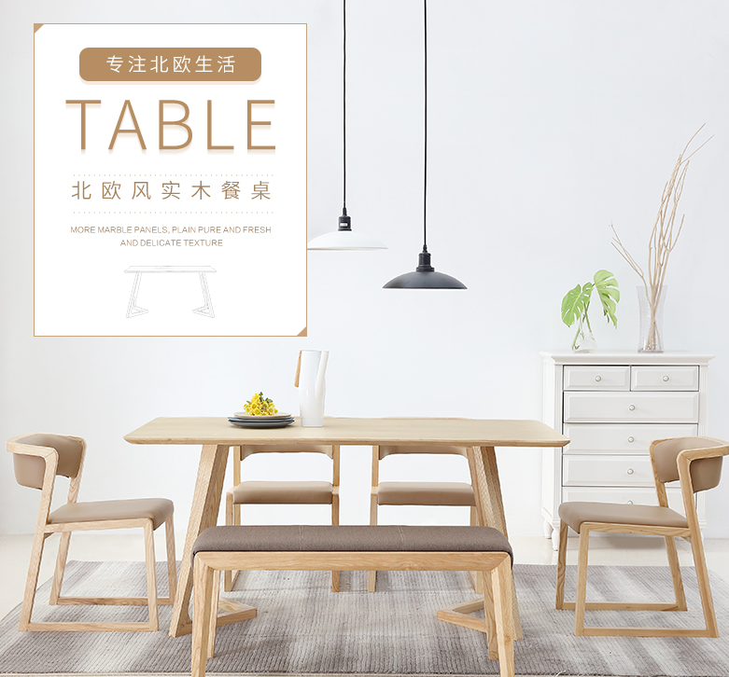
铁艺实木吧台椅详情文案 |  |  |  | 图仅供参考
黛欧雅斯 专注格调生活 loft 美式复古工业风中不得不说的元素便是 铁艺制品，坚韧耐用，冷峻酷感，粗犷不失细腻 |  |  |  |  |  |  |  | https://detail.tmall.com/item.htm?spm=a1z0d.6639537.1997196601.15.91b1f814cSD3P&id=537708895872
刚柔并济 复刻经典 美式loft铁艺吧台椅 带有岁月沧桑的铁艺， 与柔软的皮革结合 刚之外在，柔之内在 复刻出似水的流年 让生活更有味道

 |  |  |  |  |  |  | https://detail.tmall.com/item.htm?spm=a1z0d.6639537.1997196601.45.91b1f81dn5ju8&id=536506005687

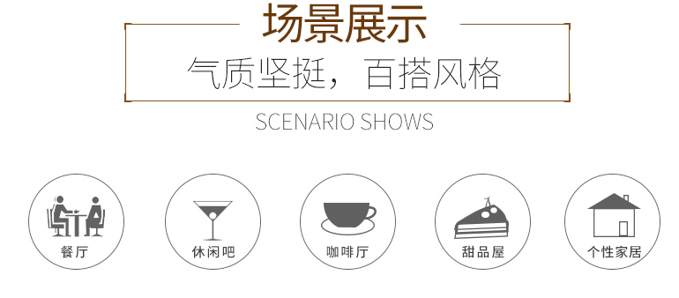
场景展示 气质坚挺，百搭风格 餐厅 休闲吧 咖啡厅 甜品屋 个性家居

 |  |  |  |  |  |  | https://detail.tmall.com/item.htm?spm=a230r.1.14.205.76bf523H9KMe6&id=542638148451&ns=1&abbucket=3

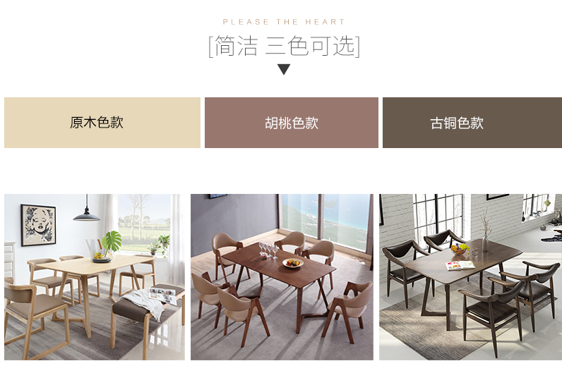
LOFT 两款可选 简约原木坐垫 复古皮革坐垫

 |  |  |  |  |  | https://detail.tmall.com/item.htm?spm=a1z0d.6639537.1997196601.45.91b1f81dn5ju8&id=536506005687

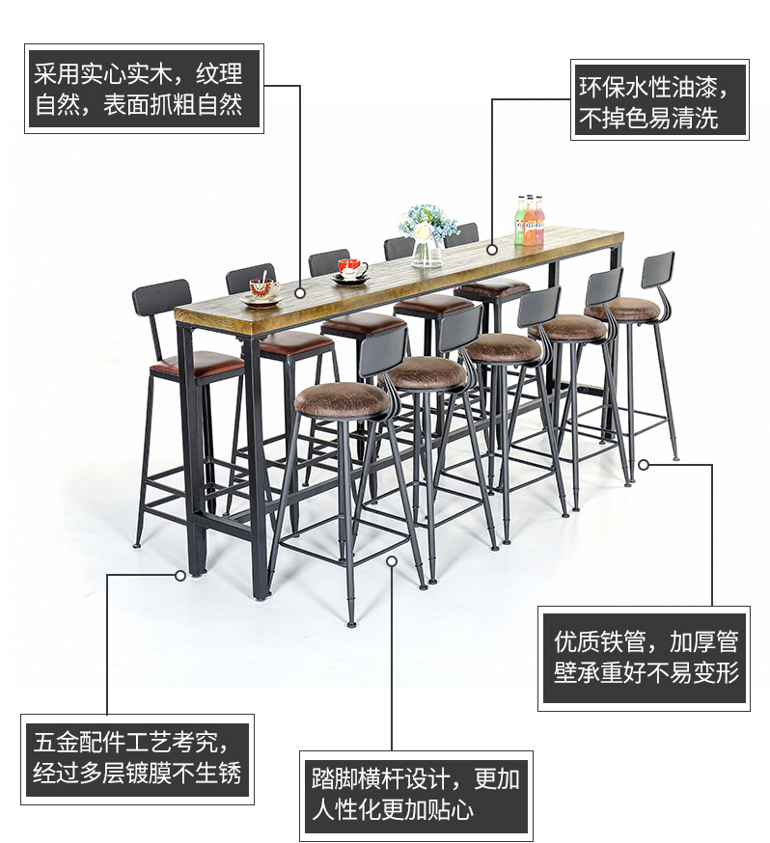
品质设计 为您尊享
采用实心实木，原生态纹理，表面抓粗自然 环保水性油漆，不掉色易清洗 五金配件工艺考究，经过多层镀膜不生锈 踏脚横杠设计，更加人性化 优质铁管，坚实承重耐用

 |  |  |  |  | https://detail.tmall.com/item.htm?spm=a230r.1.14.217.76bf523H9KMe6&id=549268958239&ns=1&abbucket=3

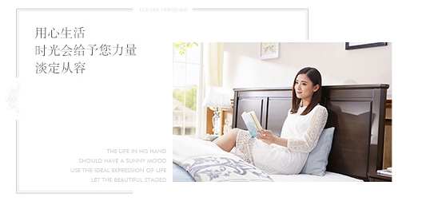

 |  |  |  |  |  |  | https://detail.tmall.com/item.htm?spm=a1z10.1-b-s.w5003-14434271665.2.19335493wboo4s&id=544812357521&skuId=3610649450197&scene=taobao_shop

办公茶水间 忙碌的工作，休闲的片刻，一杯暖暖的咖啡， 阳台休闲 情调吧台 休闲咖啡

 |  |  |  | 场景展示

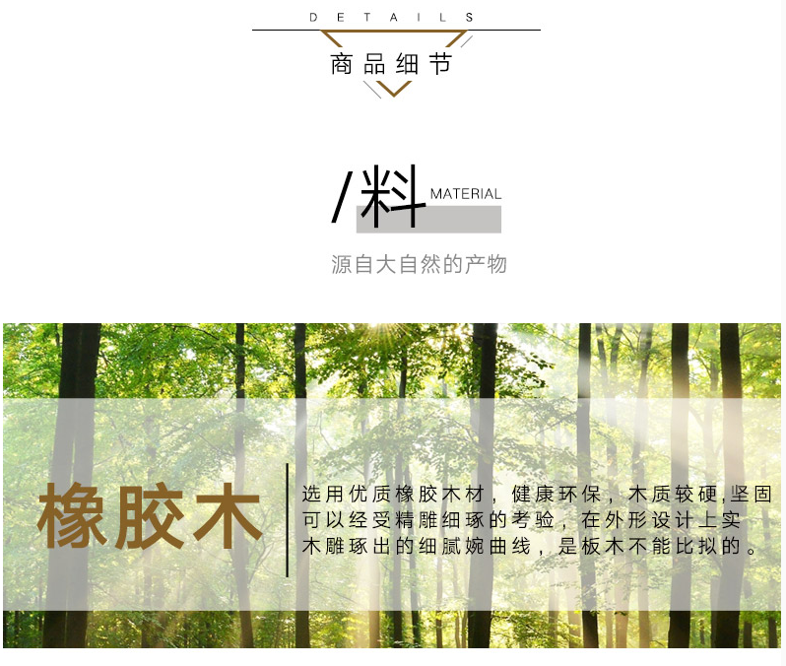
材质工艺细节

 |  |  |  |  |  |  | https://detail.tmall.com/item.htm?spm=a1z0d.6639537.1997196601.15.91b1f814cSD3P&id=537708895872
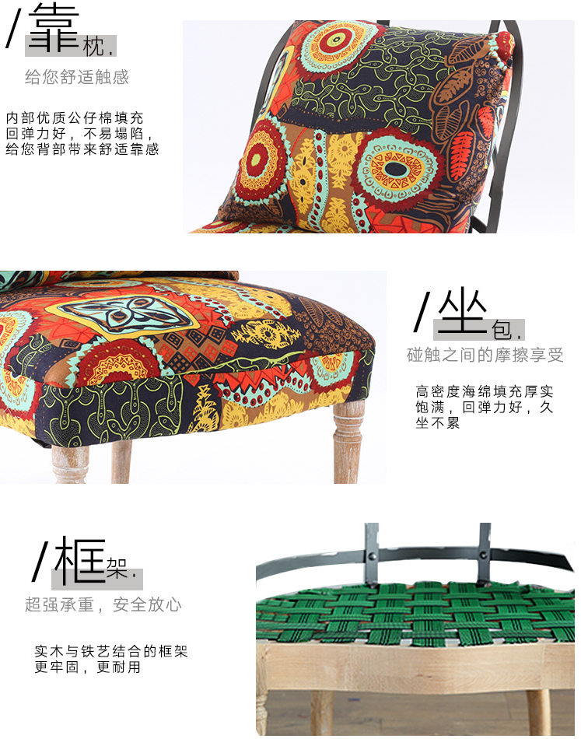

产品参数
名称 | 铁艺吧台椅 | 产地 | 福建
风格 | 美式复古loft | 材质 | 精铁
颜色 | 木作垫、皮坐垫
尺寸 | 矮、中、高三款可选
尺寸解析 矮款-皮坐垫 中款-皮坐垫 高款-皮坐垫 矮款-木坐垫 中款-木坐垫 高款-木坐垫 因测量工具的不同，可能出现1~2厘米的误差，属于正常情况。

尺寸挑选教程
高款70-80cm适合90-120cm高度桌子 中款60-70cm适合80-90cm高度的桌子 矮款40-55cm适合60-80cm的桌子 TIPS：吧台椅与桌子高度需要20cm的高度差，误差需在5cm以内。 |  |  |  | 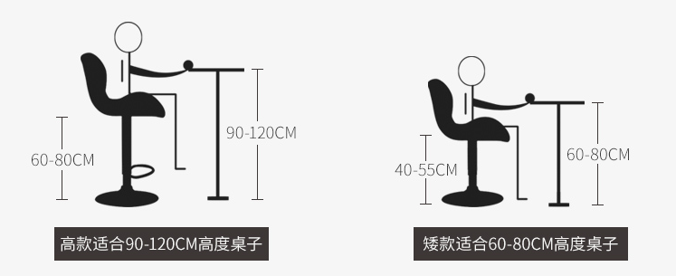 |  |  |  | https://detail.tmall.com/item.htm?spm=a230r.1.14.103.76bf523H9KMe6&id=521307742364&ns=1&abbucket=3
品牌及品质保障、售后承诺

安装教程

安全防护包装

物流须知

常见问题 关于气味 关于定制 关于安装

